1. CUTTING
 |  |  |  |  |  |  |  |  |  |  |  |  | Mã số: |  | MER.QT-1.BM.4
 |  |  |  |  |  |  |  |  |  |  |  |  | Lần ban hành: |  | 01
 |  |  |  |  |  |  |  |  |  |  |  |  | Số trang |  | 03/03
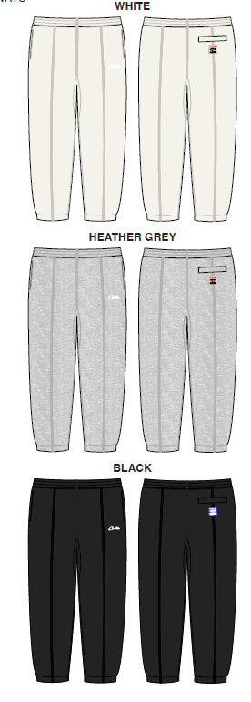
 | MER - PHƯƠNG LÂM 210
 | CUTTING DOCKET |  |  |  |  | THAM KHẢO QUẦN MẪU SIZE SET, MÃ HÀNG CRTZ-1109, MÀU GREY HEATHER, SIZE M CHUYỂN CÙNG TÁC NGHIỆP
 | JOB NUMBER: |  | C21 FW23 G2533
 | STYLE NUMBER: |  | CRTZ1109A1
 | STYLE NAME : |  | HMP SWEATPANTS
 | SEASON: |  | FW23 PRODUCTION
 | TÊN HÀNG: |  | PANTS |  |  |  |  |  | DROP: |  |  | DROP 1
 | NGÀY CẤP: |  | 18-May-23 |  |  |  |  |  | VẢI CHÍNH: |  |  | FLEECE_100%COTTON_OE20/2+CD8/1_430GSM_VTK5971B
 | NGÀY GIAO HÀNG: |  |  |  |  |  |  |  | THÀNH PHẦN VẢI: |  |  | 100%COTTON
 |  |  |  |  |  |  |  |  | KHỔ VẢI: |  |  | 167CM
 | Xí nghiệp: |  | UN-AVAILABLE |  |  |  |  |  | KHÁCH HÀNG: |  |  | CORTEIZ
 | XUẤT NGÀY

 |  | SKU | COLOR |  | SIZE: | XS | S | M | L | XL | XXL |  |  |  |  | TOTAL
 | ORDER CUT |  | HEATHER GREY |  |  | 2 | 4 | 8 | 8 | 4 | 2 |  |  |  |  | 28
 | EXTRA (+/-) |  | HEATHER GREY |  |  | 1 | 1 | 1 | 1 | 1 | 1 |  |  |  |  | 6
 | TOTAL : |  | HEATHER GREY |  |  | 3 | 5 | 9 | 9 | 5 | 3 |  |  |  |  | 34

 | GRAND TOTAL: |  |  |  |  | 3 | 5 | 9 | 9 | 5 | 3 |  |  |  |  | 34

 | PHẦN A : VẢI |  | NCC: TAHTONG
VẢI |  |  | VỊ TRÍ | MÀU | ĐVT | SỐ LƯỢNG ĐƠN HÀNG | ĐỊNH MỨC | SỐ LƯỢNG THEO ĐỊNH MỨC (NET) | LỖI VẢI (DEFECT) | SỐ LƯỢNG CẦN CẤP CHO TEST IN | SỐ LƯỢNG CẦN CẤP CHO TEST OUT SOURCE | SỐ LƯỢNG CẦN CẤP CHO TỔ CẮT (GROSS) | GHI CHÚ / CODE VẢI
HEATHER GREY
1 | FLEECE_100%COTTON_OE20/2+CD8/1_430GSM_VTK5971B |  | VẢI CHÍNH | GREY HEATHER B12B | M | 34 | 1.470 | 50.0 | 1.81 | 0 | 2 | 54 | STHO22P0891003A00K LOT 13-8 ÁNH C: CẤP 54M
2 | RIB 1X1_100%COTTON_CM20S/2_415GSM_VTK5947M |  | ĐÁY QUẦN | GREY HEATHER B12B | M | 34 | 0.050 | 1.7 | 0 | 0 | 0 | 2 | STHO22P0891004A00K LOT 2-1 ÁNH A&C: CẤP 2M
 | PHẦN B : PHỤ LIỆU MAY
PHỤ LIỆU |  |  |  |  | MÀU PHỤ LIỆU | CODE MÀU | MÀU VẢI |  | ĐVT | SỐ LƯỢNG ĐH |  | ĐỊNH MỨC | SỐ LƯỢNG THEO ĐM | HAO HỤT | SỐ LƯỢNG CẤP | GHI CHÚ
1 | CHỈ 40/2 ĐÁNH BÔNG BÊN NGOÀI |  |  |  | HEATHER GREY | K9388 | HEATHER GREY |  | CUỘN | 34 |  | 0.04 | 1.2 |  | 2 | C21-0007
1 | CHỈ 40/2 MAY CHÍNH |  |  |  | HEATHER GREY | GY5137 | HEATHER GREY |  | CUỘN | 34 |  | 0.07 | 2.5 |  | 3 | C21-0015
2 | CHỈ MAY NHÃN TRANG TRÍ 40/2 |  |  |  | NATURAL | K8399 | HEATHER GREY |  | CUỘN | 34 |  | 0.0007 | 0.0 |  | 1 | C21-0007
3 | CHỈ ĐÓNG BỌ DÂY LUỒN 40/2 |  |  |  | WHITE | K1004 | HEATHER GREY |  | PCS | 34 |  | 0.0004 | 0.0 |  | 1 | C21-0007
4 | NHÃN CHÍNH |  |  |  | BLACK |  | HEATHER GREY |  | PCS | 34 |  | 1.00 | 34.0 |  | 34 | C21-0005
5 | NHÃN THÀNH PHẦN |  |  |  | WHITE |  | HEATHER GREY |  | PCS | 34 |  | 1.00 | 34.0 |  | 34 | C21-0005
6 | DÂY LUỒN DẸP 10MM |  |  |  | WHITE |  | HEATHER GREY |  | M | 34 |  | 1.70 | 57.8 |  | 58 | C21-0012
7 | THUN LƯNG 5.5CM |  |  |  | WHITE |  | HEATHER GREY |  | M | 34 |  | 1.00 | 34.0 |  | 34 | C21-0013
8 | THUN LAI 3CM |  |  |  | WHITE |  | HEATHER GREY |  | M | 34 |  | 0.85 | 28.9 |  | 29 | C21-0013
9 | NHÃN TRANG TRÍ |  |  |  | NATURAL |  | HEATHER GREY |  | PCS | 34 |  | 1.00 | 34.0 |  | 34 | C21-0006
 | PHẦN C: PHỤ LIỆU ĐÓNG GÓI
PHỤ LIỆU |  |  |  |  | MÀU PHỤ LIỆU | CODE MÀU | MÀU VẢI |  | ĐVT | SỐ LƯỢNG ĐH |  | ĐỊNH MỨC | SỐ LƯỢNG THEO ĐM | HAO HỤT | SỐ LƯỢNG CẤP | GHI CHÚ
1 | BAO LỚN (100CMX120CM) |  |  |  | CLEAR |  | HEATHER GREY |  | PCS | 34 |  | 0.06 | 1.9 |  | 2
2 | LÓT THÙNG |  |  |  | NATURAL |  | HEATHER GREY |  | PCS | 34 |  | 0.06 | 1.9 |  | 2
3 | THÙNG CARTON |  |  |  | NATURAL |  | HEATHER GREY |  | PCS | 34 |  | 1.00 | 34.0 |  | 34
 | PHẦN C: IN, THÊU, WASH |  |  |  |  |  |  |  |  | PHẦN D: HÌNH
1 | IN: | KHÔNG IN
2 | THÊU : | THÊU BÁN THÀNH PHẨM CHÂN TRƯỚC TRÁI NGƯỜI MẶC
 | CHẤT LƯỢNG VÀ KÍCH THƯỚC
 | MÀU VẢI | DUYỆT HÌNH THÊU THEO
 | HEATHER GREY | THEO MẪU CHUYỂN CÙNG TÁC NGHIỆP |  |  |  |  |  |  |  |  |  |  | 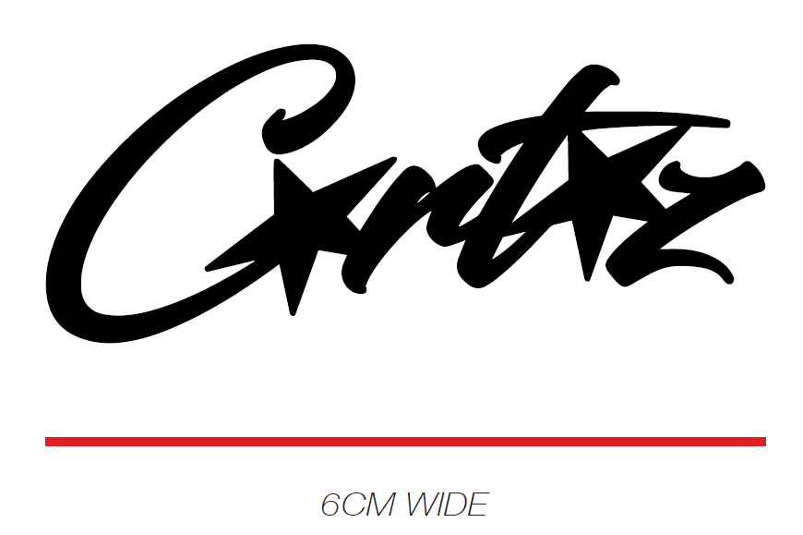
 | THÔNG TIN ĐỊNH VỊ HÌNH THÊU
 |  |  | XS | S | M | L | XL | XXL
 | ĐỊNH VỊ HÌNH THÊU: CANH GIỮA ĐƯỜNG DIỄU THÂN TRƯỚC VÀ SƯỜN TRÁI, TỪ CẠNH DƯỚI TÚI XUỐNG |  | 1.25 INCH | 1.25 INCH | 1.5 INCH | 1.5 INCH | 1.75 INCH | 1.75 INCH

 | PHẦN C: IN, THÊU, WASH
3 | WASH: | KHÔNG WASH
 | PHẦN F: LƯU Ý
1 | - CÁCH MAY NHƯ QUẦN MẪU CHUYỂN CÙNG TÁC NGHIỆP
2 | - CÁCH GẮN NHÃN PHẢI NHƯ TÀI LIỆU YÊU CẦU
3 | - NHÃN CHÍNH THEO SIZE - SỐ LƯỢNG MỖI SIZE NHƯ SAU:
 | SIZE | XS | S | M | L | XL | XXL | TOTAL
 | SỐ LƯỢNG | 3 | 5 | 9 | 9 | 5 | 3 | 34
4 | - THÙA KHUY DỌC
5 | - DÂY LUỒN DẸP, GẬP ĐÔI ĐẦU DÂY, ĐÓNG BỌ 2 ĐẦU DÂY

 | HÀNG THÀNH PHẨM CÓ DUNG SAI TỪ 0=> 1INCH CHO CÁC ĐIỂM LỚN (DÀI SƯỜN, THÂN)

2. TRIM
JOB NUMBER: | C21 FW23 G2533
STYLE NUMBER: | CRTZ1109A1
STYLE NAME : | HMP SWEATPANTS
 | HEATHER GREY
VẢI CHÍNH | HEATHER GREY
THÀNH PHẦN | FLEECE_100%COTTON_OE20/2+CD8/1_430GSM_VTK5971B
VẢI CHÍNH
RIB 1X1_100%COTTON_CM20S/2_415GSM_VTK5947M | GREY HEATHER B12B
ĐÁY QUẦN
CHỈ | HEATHER GREY
CHỈ 40/2 ĐÁNH BÔNG BÊN NGOÀI | K9388
CHỈ 40/2 MAY CHÍNH | GY5137
CHỈ MAY NHÃN TRANG TRÍ 40/2 | K8399
CHỈ ĐÓNG BỌ DÂY LUỒN 40/2 | K1004
NHÃN CHÍNH | BLACK
GẬP ĐÔI, MAY VÀO ĐƯỜNG MAY LƯNG GIỮA THÂN SAU NGƯỜI MẶC | 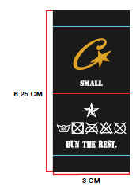
NHÃN THÀNH PHẦN | WHITE
GẬP ĐÔI, MAY VÀO SƯỜN TRÁI NGƯỜI MẶC, TỪ MÉP LƯNG XUỐNG 10CM | 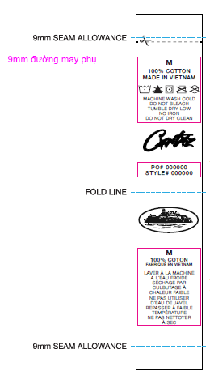
DÂY LUỒN DẸP 10MM | WHITE
LUỒN VÀO LƯNG, BÊN TRONG NGƯỜI MẶC, GẬP ĐÔI, ĐÓNG BỌ 2 ĐẦU NHƯ MẪU
THUN LƯNG 5.5CM | WHITE
MAY TẠI LƯNG
THUN LAI 3CM | WHITE
MAY TẠI LAI
NHÃN TRANG TRÍ | NATURAL
MAY DƯỚI CƠI TÚI BÊN NGOÀI, DIỄU 1 KIM 4 CẠNH NHÃN - CANH GIỮA CƠI TÚI, TỪ CẠNH DƯỚI TÚI XUỐNG 0.5" | 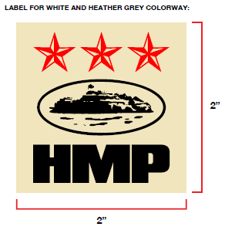
BAO LỚN (100CMX120CM) | CLEAR
DÙNG ĐỰNG GARMENT BÊN TRONG THÙNG
LÓT THÙNG | NATURAL
BỎ BÊN TRONG THÙNG
THÙNG CARTON | NATURAL
 | 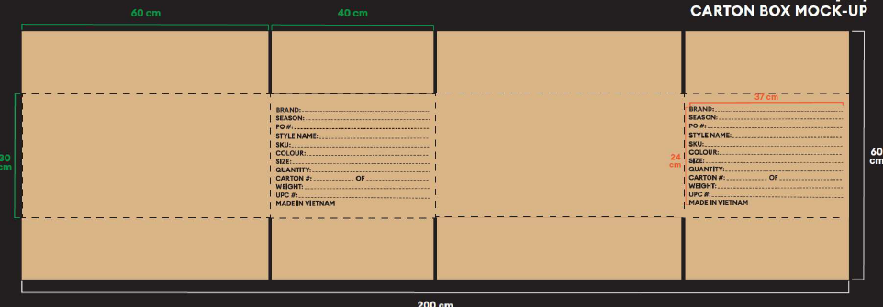

PP COMMENT
SIZE SET COMMENT - 18/MAY/23
STYLE: CRTZ_1109 HMP SWEATPANTS
SHIPMENT #1: ADD LENGTH TO POCKET BAGS *AS SUGGESTED BY MEL
TĂNG CHIỀU DÀI LÓT TÚI SƯỜN ĐỂ KHÔNG BỊ RƠI ĐỒ KHI BỎ VÀO TRONG TÚI
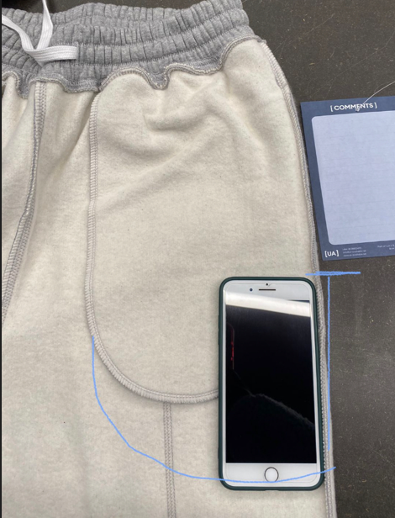

CORRECT THE RELAXED LEG OPENING MEASUREMENT SO IT MATCHES SPECS CLOSER. HMP PANT FOR PRODUCTION SHOULD BE CLOSER TO 6" OPENING WHEN RELAXED.
ĐIỀU CHỈNH THÔNG SỐ RỘNG LAI ĐO ÊM ĐỂ ĐẠT THÔNG SỐ KHÁCH YÊU CẦU.MÉP LAI QUẦN ĐỂ ÊM CẦN ĐẠT 6ICNH
USE DARKER TONED THREAD FOR THE DECORATIVE "FLATLOCK"/COVERSTITCH.
SỬ DỤNG CHỈ ĐÁNH BÔNG ĐẬM HƠN NHƯ TÁC NGHIỆP YÊU CẦU
HMP OPEN HEM ON JOGGER
 | Opening is currently 7.5 inches on size L this needs to change to:
MÉP LAI QUẦN MẪU SIZE SET ĐANG LÀ 7.5INCH SIZE L, CẦN ĐIỀU CHỈNH CHO FULL SIZE NHƯ BÊN DƯỚI:
 | SIZE S : 8.5 inches
 | SIZE M : 8.75 inches
 | SIZE L : 9 inches
 | SIZE XL : 9.25 inches
 | SIZE XXL : 9.5 inches
